Сводная
№ п/п | Наименование (полное наименование) | Ед.изм. | Кол-во | Фото
1 | 2 | 3 | 4 | 5
1 | Прижим станочный шарнирный универсальный 150х47мм, из 2-х шт, паз 17,7мм М16 (YT-1002) "CNIC" (компл) | компл | 1.00 | 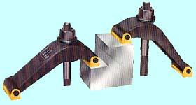
2 | Прижим клиновой регулируемый 120х50х30х16,5мм, паз 17,7мм М12 (3105) "CNIC" (шт) | компл | 1.00 | 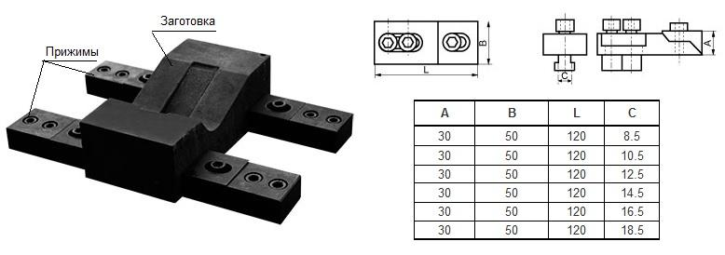
3 | Набор клиновых ступенчатых прижимов из 50-ти предм., паз17,7мм М14х2 на дер. подст. (YT-0407) "CNIC" (компл) | компл | 1.00 | 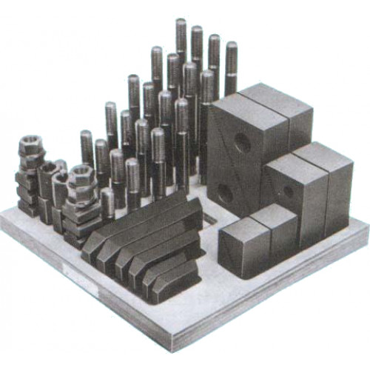
4 | Набор клиновых ступенчатых прижимов из 5-ти предметов, паз 17,7мм М16х2,0 L150мм (YT-6025) "CNIC" (компл) | компл | 1.00 | 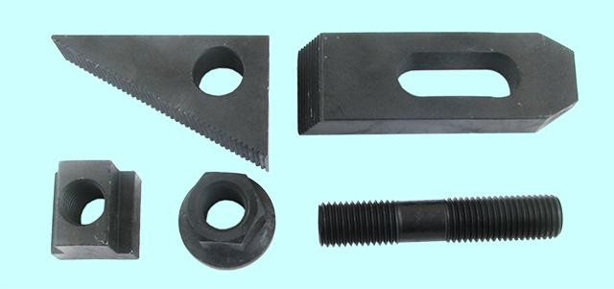
5 | Набор зажимов с вилочным прихватом и винт. опорами из 18-ти предм., паз 17,7 М16 (YT-1201) "CNIC" (компл) | компл | 1.00 | 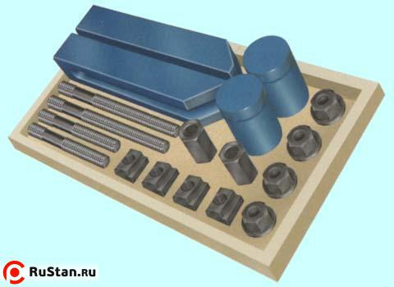
6 | Державка суппортная однороликовая 12х12х100мм для накатки прямых рифлений, с роликом d 19.3х9.5х6.4мм "CNIC" (шт) | шт | 1.00 | 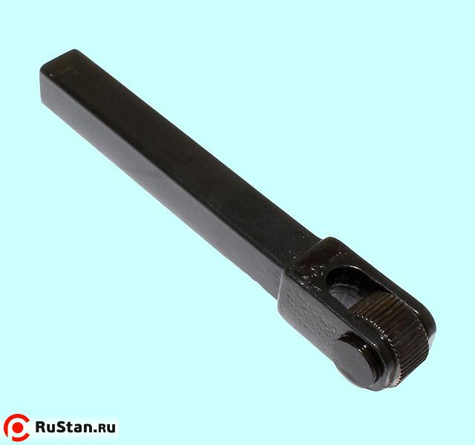
7 | Державка суппортная однороликовая 20х20х145мм для накатки косых рифлений, с роликом d 30х10х10мм, 30° (шт) | шт | 1.00 | 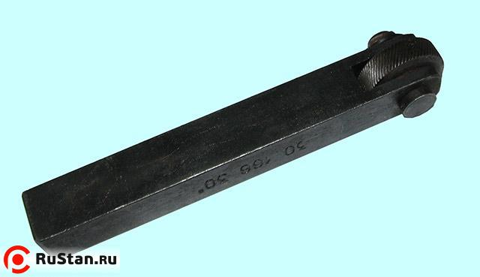
8 | Ролик d 19.05х9.5х6.35мм с одинарной косой насечкой левого исполнения L "CNIC" (шт) | шт | 2.00 | 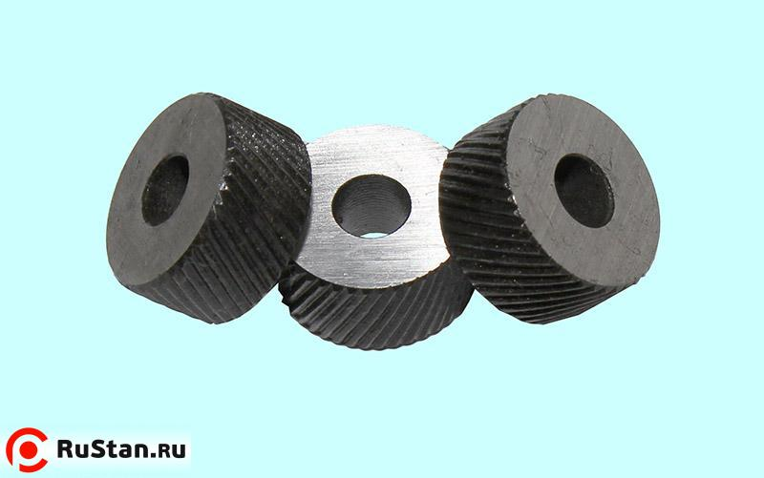
9 | Ролик d 19.05х9.5х6.35мм с одинарной косой насечкой правого исполнения R "CNIC" (шт) | шт | 2.00 | 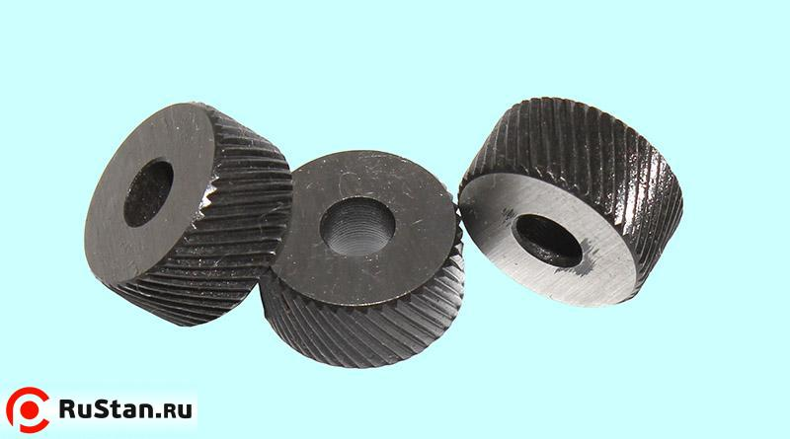
10 | Ролик d 19.3х9.5х6.4мм с одинарной прямой насечкой 1мм "CNIC" (шт) | шт | 2.00
11 | Набор сухарей, гаек и шпилек из 38-ми предметов 17,7 М16х2 на дер. подставке (YT-0608) "CNIC" (компл) | компл | 1.00 | 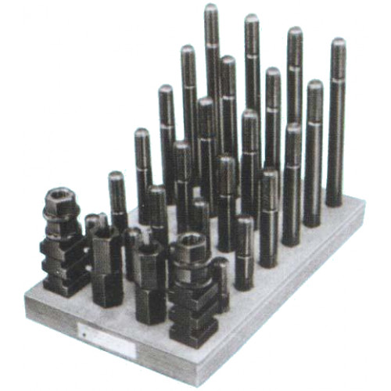
12 | Сухари для станочных пазов 17.7мм, 30х30х10х20мм, М16 (YT-2005) "CNIC" (шт) | шт | 10.00 | 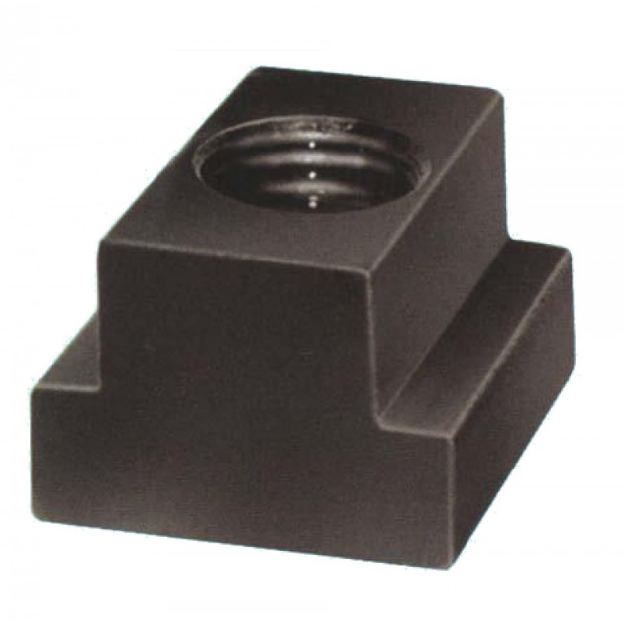
13 | Шарошкодержатель с комплектом шарошек (звездочек) 32х6,5х2,0 мм в сборе, L=280мм | шт | 2.00 | 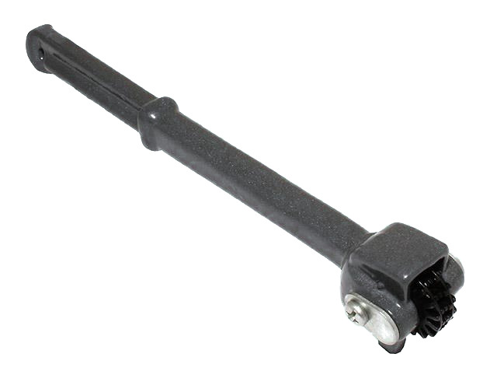
Итог

